Hoja3
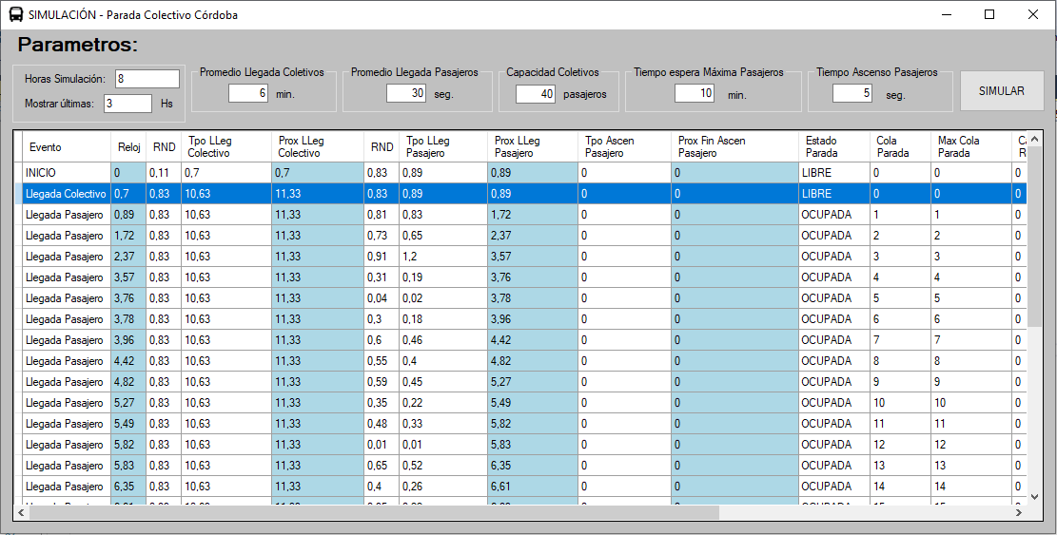
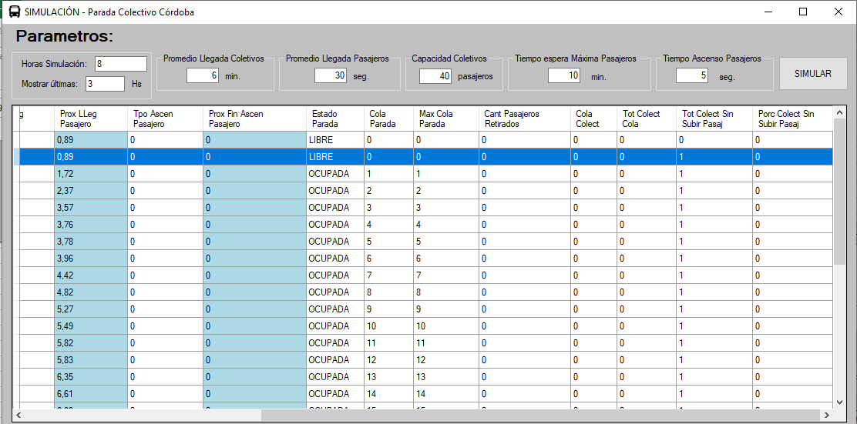
Evento | Reloj | RND | Tpo LLeg Colectivo | Prox LLeg Colectivo | RND | Tpo LLeg Pasajero | Prox LLeg Pasajero | Tpo Ascen Pasajero | Prox Fin Ascen Pasajero | Estado Parada | Cola Parada | Max Cola Parada | Cant Pasajeros Retirados | Cola Colect | Tot Colect Cola | Tot Colect Sin Subir Pasaj | Porc Colect Sin Subir Pasaj
INICIO | 0 | 0.55 | 3.59 | 3.59 | 0.34 | 0.54 | 0.54 | 0 | 0 | LIBRE | 0 | 0 | 0 | 0 | 0 | 0 | 0
Llegada Pasajero | 0.54 | 0.55 | 3.59 | 3.59 | 0.61 | 0.25 | 0.79 | 0 | 0 | OCUPADA | 1 | 1 | 0 | 0 | 0 | 0 | 0
Llegada Pasajero | 0.79 | 0.55 | 3.59 | 3.59 | 0.69 | 0.19 | 0.98 | 0 | 0 | OCUPADA | 2 | 2 | 0 | 0 | 0 | 0 | 0
Llegada Pasajero | 0.98 | 0.55 | 3.59 | 3.59 | 0.5 | 0.35 | 1.33 | 0 | 0 | OCUPADA | 3 | 3 | 0 | 0 | 0 | 0 | 0
Llegada Pasajero | 1.33 | 0.55 | 3.59 | 3.59 | 0.9 | 0.05 | 1.38 | 0 | 0 | OCUPADA | 4 | 4 | 0 | 0 | 0 | 0 | 0
Llegada Pasajero | 1.38 | 0.55 | 3.59 | 3.59 | 0.86 | 0.08 | 1.46 | 0 | 0 | OCUPADA | 5 | 5 | 0 | 0 | 0 | 0 | 0
Llegada Pasajero | 1.46 | 0.55 | 3.59 | 3.59 | 0.08 | 1.26 | 2.72 | 0 | 0 | OCUPADA | 6 | 6 | 0 | 0 | 0 | 0 | 0
Llegada Pasajero | 2.72 | 0.55 | 3.59 | 3.59 | 0.79 | 0.12 | 2.84 | 0 | 0 | OCUPADA | 7 | 7 | 0 | 0 | 0 | 0 | 0
Llegada Pasajero | 2.84 | 0.55 | 3.59 | 3.59 | 0.45 | 0.4 | 3.24 | 0 | 0 | OCUPADA | 8 | 8 | 0 | 0 | 0 | 0 | 0
Llegada Pasajero | 3.24 | 0.55 | 3.59 | 3.59 | 0.77 | 0.13 | 3.37 | 0 | 0 | OCUPADA | 9 | 9 | 0 | 0 | 0 | 0 | 0
Llegada Pasajero | 3.37 | 0.55 | 3.59 | 3.59 | 0 | ∞ | ∞ | 0 | 0 | OCUPADA | 10 | 10 | 0 | 0 | 0 | 0 | 0
Llegada Colectivo | 3.59 | 0.28 | 7.64 | 11.23 | 0 | ∞ | ∞ | 0 | 3.67 | CARGANDO | 10 | 10 | 0 | 0 | 0 | 0 | 0
Fin Ascenso Pasajero | 3.67 | 0.28 | 7.64 | 11.23 | 0 | ∞ | ∞ | 0 | 3.75 | CARGANDO | 9 | 10 | 0 | 0 | 0 | 0 | 0
Fin Ascenso Pasajero | 3.75 | 0.28 | 7.64 | 11.23 | 0 | ∞ | ∞ | 0 | 3.83 | CARGANDO | 8 | 10 | 0 | 0 | 0 | 0 | 0
Fin Ascenso Pasajero | 3.83 | 0.28 | 7.64 | 11.23 | 0 | ∞ | ∞ | 0 | 3.91 | CARGANDO | 7 | 10 | 0 | 0 | 0 | 0 | 0
Fin Ascenso Pasajero | 3.91 | 0.28 | 7.64 | 11.23 | 0 | ∞ | ∞ | 0 | 3.99 | CARGANDO | 6 | 10 | 0 | 0 | 0 | 0 | 0
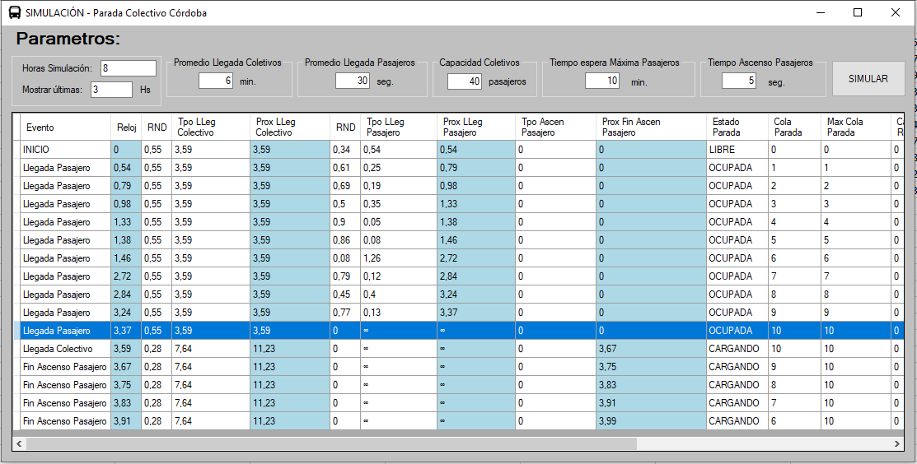
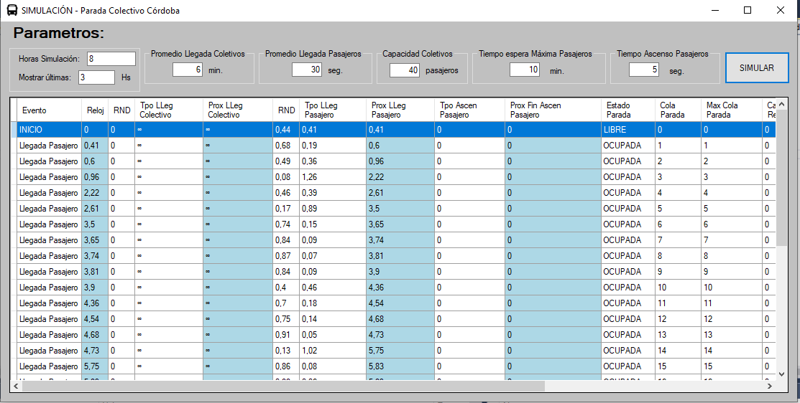

 | Caso en el que llega un colectivo y no hay nadie en cola, se retira sin parar no lo estamos contando como "Total colectivo cola"

